Solicitud gráfica
 | Área: | Ciencias Naturales |  |  | Fecha:
 | Grado: | 9
 | Título del tema: | Las disoluciones |  |  | ¿Cuaderno de estudio o recurso? | Recurso
 | Editor: | Lyz Marcela Bernal Gómez |  |  | Motor del recurso | F6

 | Código guión o recurso: | CN_09_09_REC120 | ← Para determinar este código, visite la hoja de Ayuda
 |  |  |  |  | ESPECIFICACIÓN DE ARCHIVOS A ENTREGAR
Núm. | Archivo Shutterstock o ruta en web | Imagen para: | Tipo | Ubicación de la imagen en el recurso F6 | Nombre imagen SMALL | Tamaño imagen SMALL | Nombre imagen ZOOM | Tamaño imagen ZOOM | Descripción | Observaciones
IMG01 | 289548932 | Recurso F6 | Fotografía | Inicio | CN_09_09_REC120_IMG01.jpg | 350 x 230 px
IMG02 | 237357196 | Recurso F6 | Fotografía | Inicio | CN_09_09_REC120_IMG02.jpg | 350 x 230 px
IMG03 | 132405761 | Recurso F6 | Ilustración | Inicio | CN_09_09_REC120_IMG03.jpg | 350 x 230 px |  |  | Del tarro de la fotografía eliminar la etiqueta con la calavera, cambiar por una etiqueta que diga: NaCl
IMG04 | 48618076 | Recurso F6 | Fotografía | Inicio | CN_09_09_REC120_IMG04.jpg | 350 x 230 px
IMG05 | Ver descripción | Recurso F6 | Ilustración | Contenido | CN_09_09_REC120_IMG05n.jpg | 320 x 480 px | CN_09_09_REC120_IMG05a.jpg | 800 x 458 px |  | Realizar según colores de maqueta
IMG06 | Ver descripción | Recurso F6 | Ilustración | Contenido | CN_09_09_REC120_IMG06n.jpg | 320 x 480 px | CN_09_09_REC120_IMG06a.jpg | 800 x 458 px | 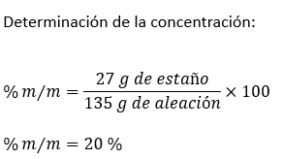 | Realizar según colores de maqueta
IMG07 | 84532276 | Recurso F6 | Fotografía | Contenido | CN_09_09_REC120_IMG07n.jpg | 320 x 480 px | CN_09_09_REC120_IMG07a.jpg | 800 x 458 px
IMG08 | Ver descripción | Recurso F6 | Ilustración | Contenido | CN_09_09_REC120_IMG08n.jpg | 320 x 480 px | CN_09_09_REC120_IMG08a.jpg | 800 x 458 px |  | Realizar según colores de maqueta
IMG09 | Ver descripción | Recurso F6 | Ilustración | Contenido | CN_09_09_REC120_IMG09n.jpg | 320 x 480 px | CN_09_09_REC120_IMG09a.jpg | 800 x 458 px | 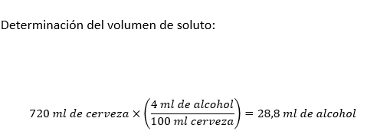 | Realizar según colores de maqueta
IMG10 | 191643227 | Recurso F6 | Fotografía | Contenido | CN_09_09_REC120_IMG10n.jpg | 320 x 480 px | CN_09_09_REC120_IMG10a.jpg | 800 x 458 px
IMG11 | Ver descripción | Recurso F6 | Ilustración | Contenido | CN_09_09_REC120_IMG11n.jpg | 320 x 480 px | CN_09_09_REC120_IMG11a.jpg | 800 x 458 px |  | Realizar de acuerdo a colores de maqueta
IMG12 | Ver descripción | Recurso F6 | Ilustración | Contenido | CN_09_09_REC120_IMG12n.jpg | 320 x 480 px | CN_09_09_REC120_IMG12a.jpg | 800 x 458 px | 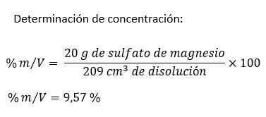 | Realizar de acuerdo a colores de maqueta
IMG13 | 161489945 | Recurso F6 | Fotografía | Contenido | CN_09_09_REC120_IMG13n.jpg | 320 x 480 px | CN_09_09_REC120_IMG13a.jpg | 800 x 458 px
IMG14 | Ver descripción | Recurso F6 | Ilustración | Contenido | CN_09_09_REC120_IMG14n.jpg | 320 x 480 px | CN_09_09_REC120_IMG14a.jpg | 800 x 458 px | 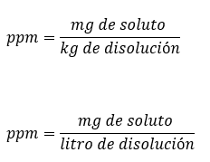 | Realizar de acuerdo a colores de maqueta
IMG15 | Ver descripción | Recurso F6 | Ilustración | Contenido | CN_09_09_REC120_IMG15n.jpg | 320 x 480 px | CN_09_09_REC120_IMG15a.jpg | 800 x 458 px | 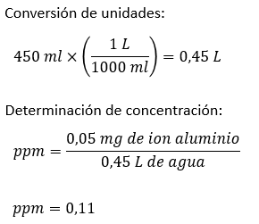 | Realizar de acuerdo a colores de maqueta
IMG16 | 197191664 | Recurso F6 | Fotografía | Contenido | CN_09_09_REC120_IMG16n.jpg | 320 x 480 px | CN_09_09_REC120_IMG16a.jpg | 800 x 458 px

